Destiny IS (New)
Destiny IS (New) 가칭 Specification, 1st Requirements, 2018-05-25

0. 정의
. 범용적인 스캔스테이션에서 N 페이지로 구성된 종이문서를 스캐닝할 수 있는 작업용 애플리케이션을 제공하고, 스캐닝/보정/편집 과정을 거친 후 ECM 내 폴더를 지정하여 업로드 함
. 스캐닝 작업에 필요한 로컬 (스캔스테이션) PC 환경을 구성하고, 스캐닝 작업에 요구되는 각종 작업환경을 제어함
. ECM 클라이언트 (Web, 탐색기) 에서 ECM 서버에 저장되어 있는 이미지 문서를 조회/활용할 수 있는 조회용 애플리케이션을 제공하고, ECM 활용 메커니즘 (보안정책, CI/CO 등)을 준수함

1. 기본 요건 정의
. Windows 계열 PC 에 Install/Uninstall 에 문제가 없어야 함 (XP 지원 안함)
. Scanner 장비 (표준 I/F 를 지원하는) 연결에 문제가 없어야 함
. Scanner 장비 정상적인 연결 및 작동 여부를 검증할 수 있어야 함
. 스캐닝을 수행하는 Windows 용 작업용 애플리케이션과, 이미지를 조회할 수 있는 조회용 애플리케이션(Viewer) 가 제공되어야 함
. 작업용/조회용 애플리케이션에 대한 스마트 업데이트가 지원되어야 함
. 작업용/조회용 애플리케이션은 Destiny ECM 서버와 연결되어야 함 (Destiny ECM Web 및 탐색기 클라이언트에서 호출될 수 있음)
. 로컬 PC 에서 발생하는 각종 작업에 대한 로그가 생산/관리되어야 함
. 애플리케이션의 각 화면 영역에 적합한 메뉴/툴바(리본)/콘텍스트메뉴/핫키/상태정보가 제공되어야 함

2. 작업 순서에 따른 기능 배치

2.1 사전준비
. 작업용 애플리케이션 구동, 구동시 ECM 로그인 요청 및 처리
. 애플리케이션 정상 여부 확인
. 스캐너/복합기 연결상태, 급지상태 확인 (필요시 구동 후에도 연결 재확인)
. 로컬 작업 폴더 설정/불러오기 (완료되지 않은 기 스캐닝 작업본 불러오기)
. 로컬 이미지 문서 불러오기

2.2 스캐닝
. 스캐닝 옵션 설정
- Default 값 설정 기능
- 스캐닝 작업 시점마다 필요시 스캐닝 옵션 조정 (애플리케이션 종료 시점까지 유지)
- 파일포맷, 스캐닝 품질, 컬러/흑백 등의 상세 옵션 제공
. 단수/복수 페이지 프리뷰(Preview)
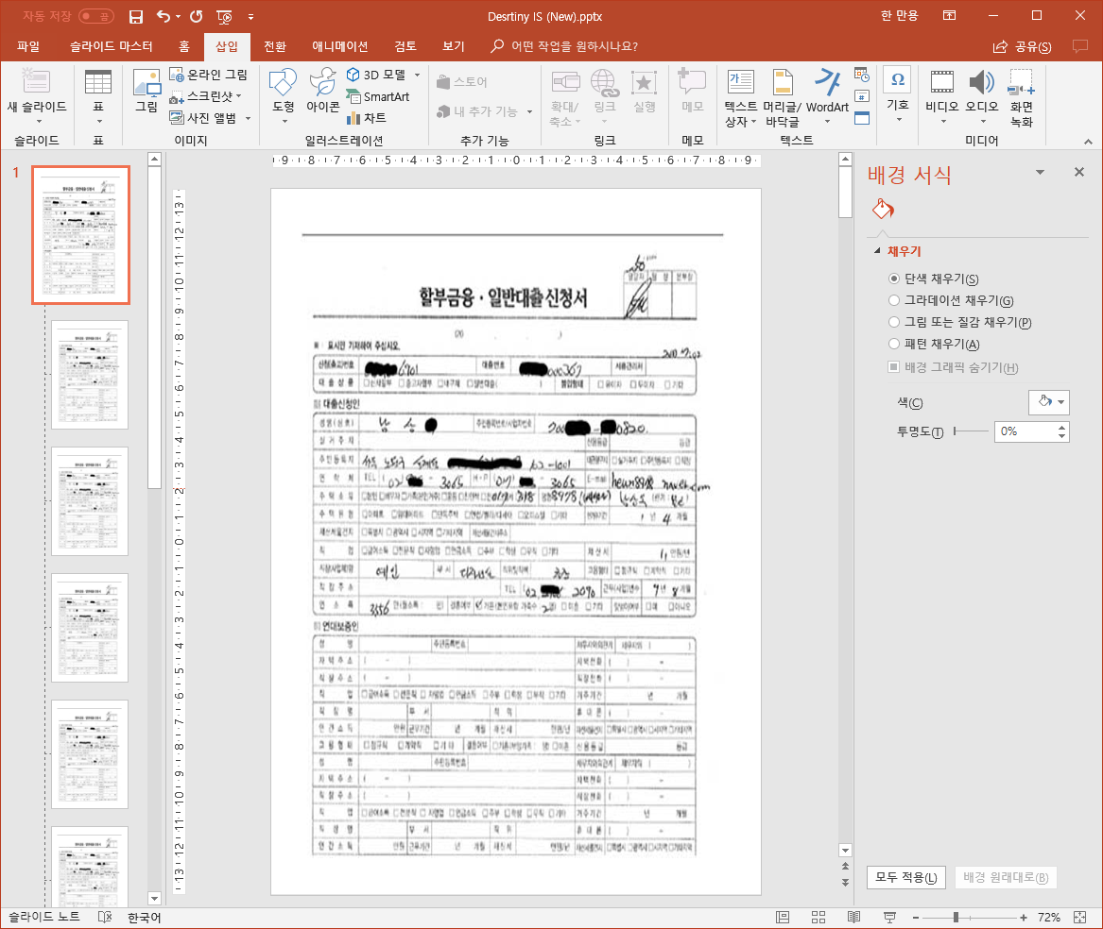
메뉴, 툴바, 리본 등
썸네일
일반정보
ECM 관련 정보
각종 정보들
- 단수 문서일 경우
> 썸네일 View 및 Preview 전체 화면 조회
- 복수 문서일 경우
> 썸네일 Set (복수개) 및 첫페이지 Preview 화면 조회
> 썸네일 Set 펼쳐보기/접어두기 (접었을 경우에는 현재 선택된 Preview 화면 유지)
> 썸네일 Set 내 페이지 이동에 따른 대상 페이지 Preview 화면 조회
> Preview 화면 내에서 Tile View (마치 썸네일 처럼) 제공 및 페이지 선택/이동
. 단수/복수 페이지 스캐닝
- 스캐닝 작업 진행사항 표시 (Progress, 전체 대비 진행율, 성공/실패 여부, 오류 메시지 등)
- 사전 정의된 형식으로 파일명 초기 부여, 목록에서 수정
- 스캐닝 결과 확인 및 필요시 재스캐닝
- 정의된 작업용 로컬 폴더 구조에 따라 저장 (예시, 스캐닝시점 및 작업순번에 따른 폴더화)
- 단수 문서일 경우 (Preview 기능과 동일)
> 썸네일 View 및 스캐닝 결과 화면 조회
- 복수 문서일 경우 (Preview 기능과 동일)
> 썸네일 Set (복수개) 및 첫페이지 스캐닝 결과 화면 조회
> 썸네일 Set 펼쳐보기/접어두기 (접었을 경우에는 현재 선택된 스캐닝 결과 화면 유지)
> 썸네일 Set 내 페이지 이동에 따른 대상 페이지 화면 조회
> 스캐닝 결과 화면 내에서 Tile View (마치 썸네일 처럼) 제공 및 페이지 선택/이동
. 여러 단수/복수 페이지 스캐닝 결과 (즉, 여러 번의 스캐닝 작업이 진행되었고, ECM 에 업로드되지 않았을 경우)
- 스캐닝 작업 단위 썸네일 View
> 스캐닝 작업 단위 구분선 제공
> 단수 문서는 썸네일 만 제공
> 복수 문서는 썸네일 Set 제공 (여러 문서가 겹쳐져 있는 형상)
> 복수 문서에 대해서 펼쳐보기/접어두기 기능 (탐색기에서 폴더를 펼치고, 접는 컨셉)
> 스캐닝 결과 화면은, 썸네일 View 에서 선택된 페이지를 조회

2.3 보정/편집
. 스캐닝 결과물 페이지 편집
- 페이지 단위 삽입/삭제/이동/복사 기능 (페이지 단위 Cut & Paste, Drag & Drop, Blank Page Insert, Delete 등)
- 단수 문서를 복수 문서 내로 이동/복사, 복수 문서 내 페이지 지정 후 단수문서로 이동/복사
- 페이지 변경에 따른 스캐닝 파일 조정 작업 (Operation 이 진행완료되면 바로 파일에 반영??)
- 페이지 변경 작업에 대한 Undo/Redo (어느 수준까지 제공 ??)
. 스캐닝 결과물에 대한 속성정보 조회/수정
- 파일명, 스캐닝 일반 정보 (Size, Scanner Infor, Date/Time 등) 조회 및 가능한 수정
- 추가적인 Default 속성 항목을 제공할 것인가 ? (작업자의 메모가 가능한 또는 몇 개 정도의 컬럼 제공 가능성??)
- 향후 확장 가능성을 감안하여, 별도 속성 추가 가능성 확보
- 페이지별 속성 관리 (페이지별 이름, 날짜, 추가 속성 등)
. 스캐닝 결과물 보정/편집 기능
- 이미지 파일 편집 작업에 대한 Undo/Redo 기능
- 보정/편집 작업 일반 기능
> 노이즈 처리, 밝기, 기울기, Trim
> 영역선택 후 부분 편집 (지우개, 영역은 원/타원/직사각형/정사각형)
> 이미지 회전/대칭 처리
> Resize, 인쇄, 저장
> Undo/Redo
> Masking 처리 (패턴, 색상 등)
. 스캐닝 결과물 주석 처리 (기본 이미지는 변경하지 않고, 부가적인 정보들을 활용)
> 메모 추가/수정/삭제 (메모는 이미지에 포함되지 않고 별도 관리, ECM 내의 속성 활용, 텍스트와 좌표 관리는 ?)
> 형광펜, Annotation, Redline, 돋보기, 선 및 기본도형 (원/사각형, 선 색상, 굵기, 채움여부 등), 핸드툴, (추가된 주석들을 이동시킬 때 사용하는) <- 색상지정, 폰트지정
> 이미지에 병합 여부 (별도 관리가 가능한 방향으로)
> 추가된 주석 On/Off View

2.4 ECM 업로드
. 업로드 대상 멀티 선택
- 대상 문서/페이지 완료 여부 체크 (미저장 변경사항 여부 확인)
- 업로드 관련 정보 확인 (I/F 에서 요구되는 각종 정보)
- 업로드 대상 ECM 폴더 선택 (폴더 선택기 활용, ECM 권한 확인, 업로드에 따른 ECM 서버 내 폴더 Generation 규칙 사전 정의)
- 업로드 대상 문서 정보 전달 (전달 > Agent ?, 필요시 전송 완료시까지 대상 문서 Locking)
. 대상 문서 업로드
- 전송 과정 모니터링 (전체 대비 진행사항, Progress 등)
- Pause, Resume, Cancel 기능 (Agent 의존적 ?)
- 전송 및 ECM 등록 완료시, 전송 결과 확인
- 전송 미완료시 재전송 (기 등록된 파일들에 대한 Overwrite, 미전송 부분만 추가 등 검토 필요)
- 전송 작업 진행시 애플리케이션 활용 금지
. 업로드 완료 후 사후 처리
- 전송완료된 로컬 문서들을 삭제 처리 (작업용 애플리케이션 옵션으로 처리)
- 썸네일 View Refresh (완료된 문서들을 화면에서 제거)

2.5 이미지 조회 작업
. ECM 조회 화면 (Web, 탐색기) 에서 이미지 선택 후 열기
- ECM 권한 점검
- 읽기 모드 - 선택된 문서 다운로드, 연결 프로그램 (조회용 애플리케이션) 구동
> 대상 문서 조회화면으로 전환 (동일 ECM 폴더 내 이미지 파일 Caching)
> 단수 문서일 경우, 썸네일 없이 전체 View
> 복수 문서일 경우, 썸네일 Set View 와 첫 페이지 전체 View
- 수정 모드 - 선택된 문서 다운로드, 연결 프로그램 (작업용 애플리케이션) 구동
> 대상 문서 편집화면으로 전환
> 단수 문서일 경우, 썸네일 없이 전체 View
> 복수 문서일 경우, 썸네일 Set View 와 첫 페이지 전체 View
. 스캐닝 결과물 일반 조회 기능 (조회용 애플리케이션과 동일할 것으로 예상됨)
- 조회 일반 기능
> 확대/축소/배율조정 (선택 및 입력)
> 전체 맞춤, 높이 맞춤, 폭 맞춤
> 페이지 이동 (처음, 이전, 다음, 마지막, 지정)
> 페이지 회전/대칭
> 추가된 주석 On/Off View
- ECM 관련 기능
> 인쇄 (ECM 정책 필터링)
> 내부/외부 URL 취득 (ECM 정책 의존)
> ECM 보유 속성 정보 조회
> 페이지 Caching
> 조회 ==> 편집 모드로 전환 (ECM 권한 필터링에 따른 체크아웃)

3. 스캐닝 일반 조건
. 이미지 포맷 지원, 포맷 변경 (멀티 페이지 지원 포맷)
. 이미지 파일 암복호화 (로컬)
. 연결된 표준 스캐너/복합기 지원
. 로컬 보관시 별도 작업용 확장자 활용 가능성 (DRM 등과의 충돌 회피)

4. ECM I/F 기본 요건
. 정상적으로 ECM 에 로그인해야 작업용/조회용 애플리케이션이 작동 (로그인 전에는 구동 되더라도 기능 Invisible 처리)
. 설치된 작업용/조회용 애플리케이션 수량 파악 (라이선스 처리 가능성)
. 작업용 애플리케이션을 통해 작업된 문서 통계 처리 가능성
. 작업용 애플리케이션 --> ECM 서버 전송
- 작업완료된 이미지 선택, ECM 저장 폴더 선택 후 전송
- Destiny Agent 활용(?)
- 명시적인 전송 시작, 전송 완료 및 결과 확인, 전송 실패/부분 실패에 대한 보완 전송
. ECM 보유 정보의 전달
- 폴더 탐색기 (저장될 ECM 서버 폴더 선택, 권한 체크, 폴더 생성)
- 로컬 문서들 전송시, ECM 서버 내에 구성될 폴더 구조에 대한 규칙
- ECM 서버 내 문서 속성 정보 조회 (별도 화면, 기존 화면)
- ECM 제공 화면에서 선택가능한 각종 기능 작동시 애플리케이션과의 충돌 가능성 검토 및 조정
. ECM 서버 > 작업용 애플리케이션 전송 (ECM 에 저장된 이미지를 편집/보완하는 작업 발생시)
- 작업용 애플리케이션을 대상응용 프로그램으로 설정해서 편집 작업이 가능하도록 구성
- 단위 파일별 CheckIn/Out 처리 가능성 확보
. ECM 서버 > 조회용 애플리케이션 전송
- 조회용 애플리케이션을 이미지 조회 모듈로 설정 (대상응용 프로그램)
- 조회용 애플리케이션에서는 동일 폴더 내 이미지 문서들에 대해 정의된 개수만큼 Caching (+- 5개, 정렬방식에 대한 검토 필요)

